EntradasSalidas2
MES | VENTAS | GASTOS | GANANCIAS | 1) Personalizar bloqueo de celdas & proteger hojas de cálculo
Ene | $200.00 | $150.00 | $50.00
Feb | $100.00 | $80.00 | $20.00 | Muchas veces queremos sólo bloquear las celdas dependientes, que contengan fórmulas; esto, para asegurarnos de que siempre se haga el cálculo correcto bajo las fórmulas ya preestablecidas y nadie las pueda alterar. Entonces el usuario, sea quien sea, sólo podrá probar y modificar cuántas veces quiera las celdas referenciadas o independientes con las que se hacen las operaciones matematicas en las celdas con formulas (dependientes): Garantizando así que el cálculo sobre la fórmula deseada siempre sea correcto, independientemente de cuáles sean sus operandos (independientes).
Mar | $200.00 | $190.00 | $10.00
Totales | $500.00 | $420.00

Total Ganancias | $80.00
 |  |  |  | En contexto, si por ejemplo sólo quiero dejar desbloqueadas el rango de celdas con las que se identifican los campos de ventas y gastos; es decir, que el usuario sólo pueda registrar (y alterar) estos numéros libremente, según el registro real de sus ventas mes a mes; pero que las celdas del campo de ganancias no puedan ser alteradas, para garantizar que el cálculo de las fórmulas deseadas siempre sea correcto, ¿Cómo lo hacemos? Pues bien, podríamos bloquear toda la hoja de cálculo a excepción del rango de celdas que queremos dejar desbloqueado. Tal que así:

 |  |  |  | Primero, seleccionamos el rango de celdas de nuestro interés que queremos dejar desbloqueado, hacemos click derecho y nos dirigimos a Formato de Celdas; estando ahí, en formato de celdas, nos vamos a la pestaña que dice Protección. Ahí, por defecto, vera la siguiente configuración:

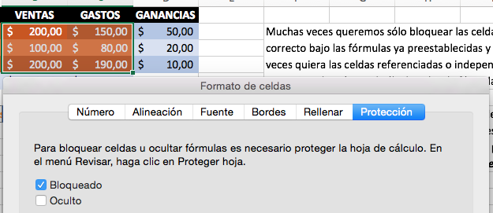

 |  |  |  | Si se da cuenta, las celdas por defecto vienen en estado de "Bloqueado". La idea es deseleccionar esta casilla para tu o tus rangos de celdas deseadas; en este caso, el rango de celdas que incluyen los datos de los campos ventas & gastos.Con esta casilla deseleccionada podríamos bloquear toda nuestra hoja de cálculo sin bloquear nuestros rangos de celdas seleccionados.

 |  |  |  | Nuestro rango de celdas seleccionado, al ir a protección, debe verse la casilla de bloqueado así:

 |  |  |  | Ahora sí, ya puede hacer lo que ya sabe hacer: Bloquear su hoja de cálculo entera si desea… Notará que las únicas celdas que no estarían bloqueadas son, precisamente, las celdas que seleccionó previamente dentro de su rango de celdas para configurar su protección; es decir, pasar de seleccionar la casilla Bloqueado a deseleccionar dicha casilla.

 |  |  |  | Recuerde: Si se va a la pestaña Revisar, y hace click sobre ella, verá una opción que dice: "Proteger hoja"… Desde ahí podrá determinar si queremos permitir que otros modifiquen y/o eliminen las celdas de nuestro libro de Excel o no (al compartir nuestro Libro de excel con otros). En caso que queramos limitar la edición y la eliminación de celdas de nuestro libro Excel, estando en proteger hoja, debe asignar una contraseña para que con ella se proteja las celdas de su hoja de cálculo (y ningún tercero pueda hacer ningún tipo de cambio sobre él).

 |  |  |  | Ahora, para desbloquear, se debe ir de nuevo a la pestaña Revisar y hacer click en la opción que dice: "Desproteger hoja" e insertar contraseña previamente asignada.

